Задание 1
 | Комментарий
1. Почему практики тест-дизайна нельзя применять сразу после получения требований?
Практики тест-дизайна нельзя применять сразу после получения требований нельзя приенять потому что, необходимо проанализировать требования и найти "серые зоны",задать уточняющие вопросы другим участникам команды и составить план тестирования.
2. В какой ситуации классы эквивалентности и граничные значения могут существовать по отдельности? Аргументируй свой ответ и приведи примеры.
классы эквивалентности и граничные значения могут существовать по отдельности, если класс эквивалентности является набором значений, а не диапазоном. Допустим для регистрации нового студента в Практикуме неоходимо ввести имя пользователя. В поле ввода имени пользователя будет класс эквивалентности длина ввода - диапазон(в котором будут присутствовать граничные значения) и класс экивалентности допустимые символы - набор(в котором не будет граничных значений).
3. Что такое эквивалентность? Что такое класс эквивалентности?
Эквивалентность - равнозначность свойств и характеристик объектов. Класс объектов, обладающих одинаковыми свойствами и характеристиками для приложения называется классом эквивалентности.
4. Можно ли исключить проверку в середине диапазона в пользу проверок на границах, входящих в диапазон? Аргументируй свой ответ.
Нельзя исключать проверку в середине диапазона, так как предполагается, что будут использоваться значения внутри диапазона.
5. Представь, что тебе нужно протестировать форму: у каждого поля есть валидатор. Результат работы формы зависит от комбинации данных в полях. Какие практики тест-дизайна следует применить и почему? Аргументируй свой ответ.
Следует определить классы эквивалентности для данных в полях, потом определить как представлены эти классы - набор или диапазон. Для классов эквивалентности, представленных диапазоном определить граничные значения. Для определения всех возможных комбинаций данных в полях необходимо составить таблицу принятия решений
6. Какими способами можно оптимизировать количество проверок при работе с таблицами принятия решений? Аргументируй свой ответ.
С помощью техники тест-дизайна попарное тестирование.
7. Опиши, чем чек-лист отличается от тест-кейсов. Приведи примеры, где применяют и то, и другое.
Чек-лист это список проверок всех элементов системы без подробного описания. Тест-кейс это подробный сценарий проверки одного элемента. Для тестирования форм регистрации можно прминять и то, и другое: сначала составить чек-лист и на его основе неаписать тест-кейсы.
8. Как правильно составить баг-репорт? Какие элементы баг-репорта — обязательные? Почему?
Баг-репорт нужно составить так, чтобы он соответствовал определенным стандартам и все участники команды могли быстро разораться в проблеме не тратя свое время. Для этого в баг-репорте используют обязательные поля : ID, заголовок, шаги воспроизведения, фактический результат, ожидаемый результат, окружение, приоритет. Обязательные поля необходимы для сокращения затрат времени на исправление бага.
9. По каким правилам составляют заголовок баг-репорта? Что будет, если составить заголовок неправильно?
Заголовок баг-репорта должен быть информативным отражать суть прооблемы. Неправильно составленный заголовок может ввести в заблуждение других участников команды.
10. Из чего состоит клиент-серверная архитектура приложения? Кратко опиши функциональность каждого элемента.
Клиент-серверная архитектура приложения состоит из фронтенда на стороне клиента и бэкенда на стороне сервера. Фронтенд формирует и отправляет запрос, а бэкенд обрабатывает и возвращает ответ.
11. Опиши этапы обработки запроса после того, как в адресную строку браузера вводят URL: https://yandex.ru.
1. Браузер ищет ip адрес этой страницы у себя в кэше, если не находит, то в папке hosts в ОС Windоws, если опять не находит, то отправляет запрос к DNS-серверу. 2. Браузер устанавливает соединение с сервером с помощбю протокола TCP 3. Браузер отпраляет HTTP запрос 4.Сервер обрабатывает запрос 5. Сервер отправляет ответ браузеру 6. Браузер обрабатывает полученный ответ и отображает полученный контент
12. Что такое кэш? Зачем он нужен? Какое правило нужно соблюдать при работе с кэшем в тестировании?
Кэш - это быстродействующая память, в которой хранятся копии сайтов ил файлов. Кэш нужен для быстрого получения информации из внутренней памяти, а не с сервера. Нужно чистить кэш перед тестированием веб приложений, чтобы получать актуальную информацию с сервера.
13. Ты знаешь, что есть протоколы HTTP и HTTPS. - Чем отличаются HTTP и HTTPS? В каких случаях не стоит пользоваться HTTP? - Из каких компонентов состоит HTTP запрос: за что отвечает каждый? - Какие HTTP-методы ты знаешь? За что они отвечают? Приведи примеры применения разных методов. - Что такое код HTTP-ответа? Какие коды бывают?
HTTP - незащищенный протокол, HTTPS - протокол использующий шифрование. HTTP не стоит использовать при передаче конфиденциальной информации. HTTP запрос состоит из: 1. стартовой строки (содержит метод, путь до ресурса, версия протокола) 2. заголовка запроса (содержит дополнительную информацию о клиенте) 3. тела запроса (содержит данные, которые передаёт фронтенд) Основыне HTTP методы: GET - запрос данных у сервера (получение списка товаров в корзине) POST - отправка данных на сервер (доваление товара в корзину) PUT - изменение данных на сервере (доваление товара в корзину) DELETE - удаление данных на сервере (удаление товара из корзины) Код HTTP ответа - число, которое указывает код результата: успешно ли сервер обработал запрос. Основные коды: 1** Информационные сообщения 2** Сообщения об успехе 3** Перенаправление 4** Ошибки на стороне клиента 5** Ошибки на стороне сервера
14. Опиши, из каких компонентов может состоять URL. За что отвечает каждый из них?
https:// username:password @ practicum.yandex.ru: 104 /profile/qa-engineer/ "https" - схема (протокол по окторому передаются данные) обязательный компонент "practicum.yandex.ru" - имя хоста (доменное имя) обязательный компонент profile/qa-engineer - путь (месторасположение ресурса) необязательный компонент 104 - порт необязательный компонент username:password - идентифицируют пользователя необязательный компонент
15. Какие виды мобильных приложений бывают? В чём особенность каждого?
нативное приложение - разрабботано под определенную платформу и использует ресурсы устройства, может работать без доступа в сеть. веб-приложение - сайт или страницы, которые открываются через браузер, нужен доступ в сеть гибридное приложение - сочетание нативного и веб-приложения.
16. Чем эмулятор отличается от реального устройства? Кратко опиши недостатки и преимущества при тестировании.
Так как эмулятор это приложение, имтирующее работу реального устройства, то на нем отсутствует некторая аппаратная часть, например: гироскоп, камера, аккумуляторная батарея, NFC. Их отсутствие может повлиять на полноту покрытия тестами различных сценариев. В тоже время эмулятор позволяет сразу начать тестирование различных устройств и платформ, не имея их в наличии.
17. Проверь, есть ли ошибки в JSON Если да, то приложи верный вариант файла.

Ссылка на иллюстрацию:
https://code.s3.yandex.net/qa/schemes/diploma-29.png
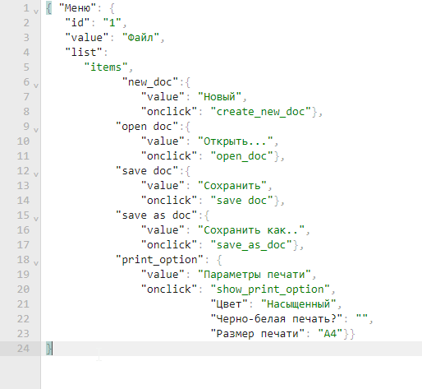
18. Что такое реляционная база данных? Чем она отличается от нереляционной?
Реляционная база данных - набор таблиц, в которых хранятся данные, и связей между ними. В нереляционной базе для хранения данных используются пары "ключ-значение", графы, документы JSON.
19. Напиши, какие виды JOIN бывают. В чем особенность каждого?
FULL OUTER JOIN - возвращаются строки и левой, и правой таблиц, объединяются в одну строку. LEFT OUTER JOIN - возвращаются все строки левой таблицы. Они дополняются данными правой таблицы. LEFT OUTER JOIN - возвращаются все строки левой таблицы. Они дополняются данными правой таблицы.
Исходные данные для заданий ниже Ты тестируешь сервис, который доставляет еду за 30 минут. Пока это маленький стартап, поэтому ты работаешь всего с четырьмя таблицами: Orders — все доставленные заказы; ORDERS_ID — ID заказов, int; USER_ID — ID пользователей, int; EMPLOYEE_ID — ID сотрудников, int; DELIVERY_TIME — время доставки в минутах, int; ITEMS — список товаров, char; Users — пользователи; USER_ID — ID пользователей, int; FULL_NAME — полное ФИО пользователя, char; PHONE — номер телефона пользователя, char; ADDRESS — адрес пользователя, char; Employees — работники; EMPLOYEE_ID — ID сотрудника, int; FIRST_NAME —имя сотрудника, char; LAST_NAME — фамилия сотрудника, char; PHONE — телефон сотрудника, char; JOB_ID — ID специализации, int; Jobs — типы работ в сервисе JOB_ID — ID специализации, int; JOB_TYPE — тип специализации, char; HOURS — число рабочих часов в неделю, int; SALARY — зарплата сотрудника с данной специализацией в рублях, int;

Ссылка на иллюстрацию:
https://code.s3.yandex.net/qa/schemes/diploma-33.png

20. В службу поддержки пришло много жалоб: заказы, в которых есть гречка, доставляют почти час, хотя сервис обещает успеть в 30 минут. Проверь, действительно ли курьеры опаздывают. Выбери все заказы, где есть хотя бы один товар - «гречка» и время доставки свыше 30 минут. В результирующей таблице должны быть ID заказов и ID курьеров. В ответе приложи SQL-запрос.
SELECT ORDERS_ID,EMPLOYEE_ID FROM Orders,WHERE DELIVERY_TIME > 30 AND ITEMS LIKE '%гречка%';
21. Менеджер предложил добавить новую функциональность в продукт: мониторинг, который показывает самых активных клиентов за всё время работы компании. Проверь, что список пользователей корректно выводится на экран. На этом этапе разработки достаточно проверить только ID клиентов. Выбери пять самых активных клиентов по количеству заказов. В результирующую таблицу выведи ID каждого пользователя и число заказов. Отсортируй данные по убыванию числа заказов, выбери пять самых активных клиентов. В ответе приложи SQL-запрос.
SELECT USER_ID,count(*) FROM Orders, GROUP BY USER_ID, ORDER BY Count(*) desc LIMIT 5;
22. Из бухгалтерии пришёл баг-репорт: зарплаты сотрудников рассчитываются некорректно. Оказалось, что почти все ошибки в расчётах — в расчётных листах менеджеров. Выведи список ID всех сотрудников, у которых в специализации содержится «менеджер», с зарплатой больше 70 000 рублей. В ответе приложи SQL-запрос.
SELECT Employees.Employee_id AS Employee_id FROM Employees INNER JOIN Jobs ON Jobs.Job_id = Employees.Job_id WHERE Jobs.JOB_TYPE LIKE '%менеджер%' AND Jobs.SALARY > 70000;
23. Изучи три ситуации и ответь на вопрос: стоит ли писать автотесты в этом случае? Аргументируй свой ответ. 1) Проект существует давно, у него написано много ручных тестов. 2) Проект временный: продлится всего несколько месяцев. 3) Проект нестабилен: в функциональность часто вносят изменения.
1) Если проект существует давно, то имеет смысл писать автотесты для функционала, который не меняется, чтобы сократить время теститрования 2) Временный проект может обойтить ручным тестирование, без написания автотестов, т.к. это экономически нецелесообразно 3) В нестабильном проекте тоже лучше ограничиьтья ручным тестированием, так как придется часто переписывать автотесты из-за изменений функционала.

Задание 2 артефакты
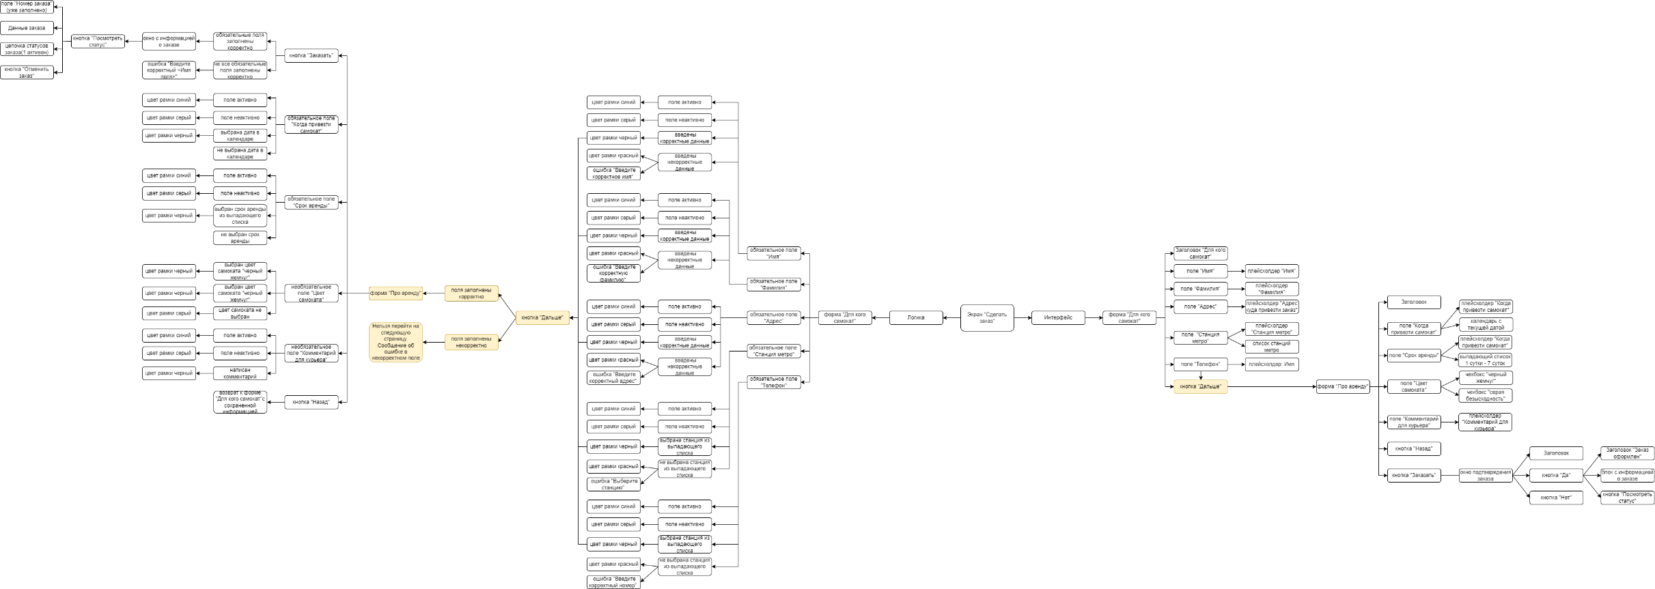
Скриншоты

mindmap | // вставь ссылку или картинку

